产品列表
物料编号 | 图片 |  | 产品名称 | 硬度 | 颜色 | 重量 | 单价
0806FSPJ007 |  |  | 240防水前盖硅胶圈 | 60 | 黑 | 27 | 2
0806FSPJ008 |  |  | 240防水后盖硅胶圈 | 60 | 黑 | 21 | 1.5
0806FSPJ010 |  |  | 240防水LCD显示屏 | 60 | 透色 | 10.5 | 1.15
TDGJ-105*39*4 |  | 83*38*4 mm | 硅胶圈 | 60 | 黑 |  | 0.27
TDGJ-91*78*3 |  | 91*78*3 mm | 密封件 | 60 | 黑 |  | 0.62
0806FSPD019 |  | 65*50*3mm | 225-触摸方硅胶圈 | 60 | 黑 |  | 0.2
0806FSPD017 |  | 直径165、高5.5mm | 195-前盖硅胶圈 | 60 | 黑 |  | 1.08
0806FSPD018 |  | 直径155、高5.5mm | 195-后盖硅胶圈 | 60 | 黑 |  | 1.04
0806FSPD021 |  | 直径200、高5mm | 225-后盖硅胶圈 | 60 | 黑 |  | 1.16
0806FSPD020 |  | 直径185、高5mm | 225-前硅胶圈 | 60 | 黑 |  | 1.1
 |  |  | 黑色按键 | 60 | 黑 |  | 0.05
0806FSPJ024 |  | 105*31*3mm | 7880-触摸板硅胶圈 | 60 | 黑 |  | 0.255
0806FSPD023 |  | 80*78*3mm | 密封件 | 60 | 黑 |  | 0.75
0806FSPJ022 |  |  | 挤出管 | 60 | 黑 |  | 0.3元/米
0806FSPD028 |  | 73*36*3m | 铸铝-155触摸板硅胶圈 | 60 | 黑 |  | 0.18
0806FSPD026 |  | 131*5*4.5CM | 铸铝-155上盖防水硅胶圈 | 60 | 黑 |  | 0.78
0806FSPD027 |  | 126*5*4.5CM | 铸铝-155上盖防水硅胶圈 | 60 | 黑 |  | 0.7
0806FSPD029 |  | 140*140*5.2mm | 防水架电池灯上盖硅胶圈 | 60 | 黑 |  | 1.42
0806FSPD030 |  | 150*10*2 | 防水架电池灯后盖硅胶圈 | 60 | 红 |  | 0.325
0806FSPD031 |  | 91*45*3 | 防水架电池触摸硅胶圈 | 60 | 黑 |  | 0.23
0806FSPD032 | 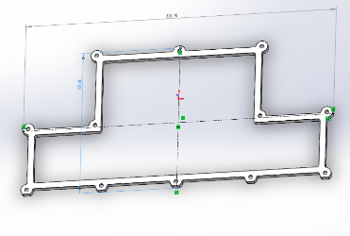 | 315*157*5 | 前盖防水硅胶圈 | 60 | 黑 |  | 4.5
0806FSPD033 | 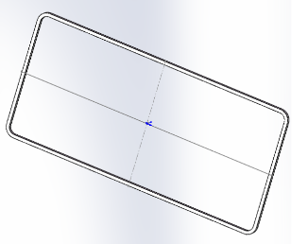 | 434*203*5 | 后盖硅胶圈 | 60 | 黑 |  | 5.8
0806FSPD036 |  | 168*173*5 | 铸铝187昂水COB-200W-后盖防水硅胶圈 | 70 | 黑 |  | 1.5
0806FSPD037 | 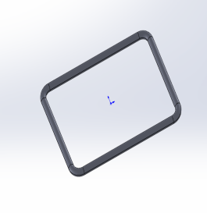 | 62*49*3 | 铸铝187昂水COB-200W-显示码防水硅胶圈 | 40 | 黑 |  | 0.2
0806FSPJ028 |  | 5054像素灯-侧盖防水硅胶 | 59.5X48.5X1MM |  |  | 3.5 | 0.3
0806FSPJ029 |  | 5054像素灯-公母座防水硅胶 | 137X42.5X2MM |  |  | 5 | 0.39
0806FSPJ030 |  | 5054像素灯-防水按键压板 | 79.5X33.5X1MM |  |  | 4.17 | 0.35
0806FSPD027 |  | 2.5硅胶发泡圆条黑 | φ2.5
0806FSPJ031 |  | 显示码硅胶条 | 108*34.2.5
0806FSPJ032 |  | 侧盖防水硅胶 | 91.5*90*4 |  |  | 3.05

